Abandon sous forme de don
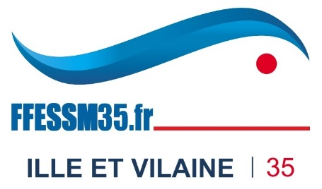
 |  |  |  |  |  |  |  | Fédération Française d’Etudes et de Sports Sous-Marins
 |  |  |  |  |  |  |  | Fondée en 1948, membre fondateur de la Confédération mondiale des activités subaquatiques
 |  |  |  |  |  |  |  | French Underwater Federation

DÉCLARATION DE FRAIS DE DÉPLACEMENT

Déclaration pour la période du : 01/01/2022 au 31/12/2022 - Taux kilométrique applicable : 0,324 € |  |  |  |  |  |  | Nom prénom : |  | 0.324

Date | Objet du déplacement | Comité / commission | Lieu du déplacement (ville, département) | Véhicule (type, puiss. Fisc.) | distance parcourue (km) | coût | Adresse :

 |  |  |  |  | 330 | 106.92 € | CP - ville :
 |  |  |  |  |  |  | Numéro de licence :
 |  |  |  |  |  |  | Adresse email :

 |  |  |  |  |  |  | Je certifie renoncer au remboursement des frais de déplacement mentionnés ci-dessus et les laisser à l'association FFESSM Ille et Vilaine en tant que don. Je reconnais que ces frais ont été engagés strictement pour la réalisation de l’objet social de l’association. Je demande l’émission d’un reçu fiscal.

 |  |  |  |  |  |  | Certifié sincère et exact (date, lieu, signature)
 |  |  |  |  |  |  | (Date, lieu, signature)
 |  |  |  |  |  |  | 21-Jan-22
 |  |  |  |  |  |  | à Dinard

 |  |  |  |  |  |  | Validation du Président du CoDep ESSM35

 |  |  |  |  |  |  | Montant de la déclaration

 |  |  |  |  |  |  | Commission :

 |  |  |  |  |  |  | CIBPL : | 105.93

 |  |  |  |  |  |  | Total Général : | 105.93

 |  |  |  |  | Total | 106.92 €

